手順書
操作手順書 |  |  |  |  | 作成日時：2019/08/27-19:59:54

 | １．操作環境

 |  |  | シナリオファイル名 | C:\Users\Administrator\Desktop\橋本WK\☆販売取得\レートマスタ登録／訂正.winsnr

 | ２．操作手順

 |  | ２．１．シナリオ：レートマスタ登録／訂正
 |  |  | ２．１．１．[レートマスタ登録／訂正]ウィンドウ |  |  | 確認日 | 結果
 |  |  | 画面 | 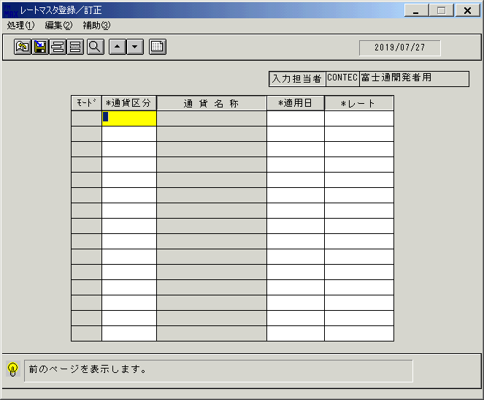
 |  |  | 操作内容 | 「レートマスタ登録／訂正」ウィンドウを、初期表示します。

 |  |  | ２．１．２．[レートマスタ登録／訂正]ウィンドウ - [通貨区分名称一覧]ウィンドウ |  |  | 確認日 | 結果
 |  |  | 画面 | 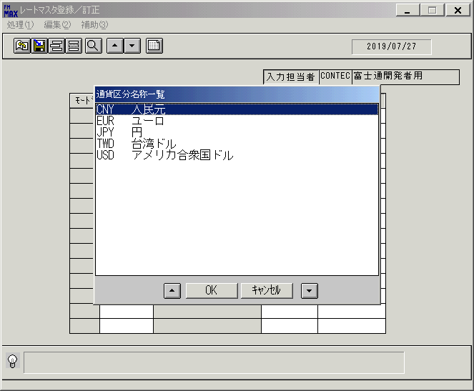
 |  |  | 操作内容 | 「通貨区分」ボタンをクリックします。通貨区分を選択します。「OK」ボタンを押します。

 |  |  | ２．１．３．[レートマスタ登録／訂正]ウィンドウ |  |  | 確認日 | 結果
 |  |  | 画面 | 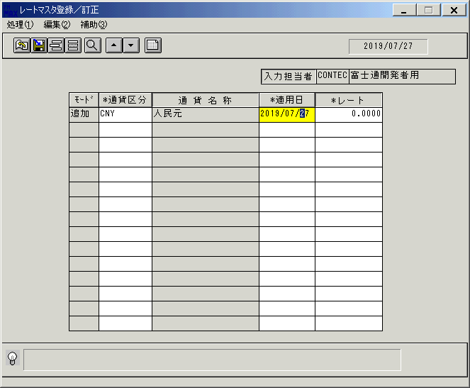
 |  |  | 操作内容 | 選択した通貨区分が反映されます。

 |  |  | ２．１．４．[レートマスタ登録／訂正]ウィンドウ - [ｶﾚﾝﾀﾞｰ]ウィンドウ |  |  | 確認日 | 結果
 |  |  | 画面 | 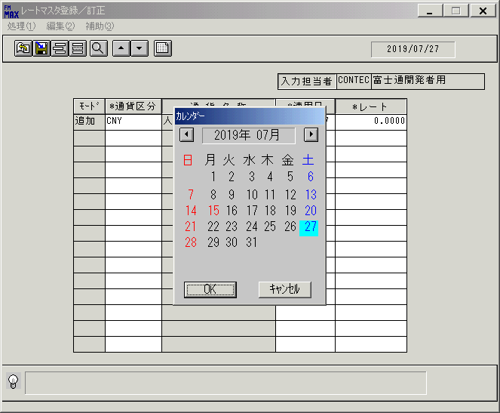
 |  |  | 操作内容 | 「適用日」ボタンをクリックします。「ｶﾚﾝﾀﾞｰ」ウィンドウを表示します。

 |  |  | ２．１．５．[レートマスタ登録／訂正]ウィンドウ - [ｶﾚﾝﾀﾞｰ]ウィンドウ |  |  | 確認日 | 結果
 |  |  | 画面 | 
 |  |  | 操作内容 | 日付を選択します。

 |  |  | ２．１．６．[レートマスタ登録／訂正]ウィンドウ |  |  | 確認日 | 結果
 |  |  | 画面 | 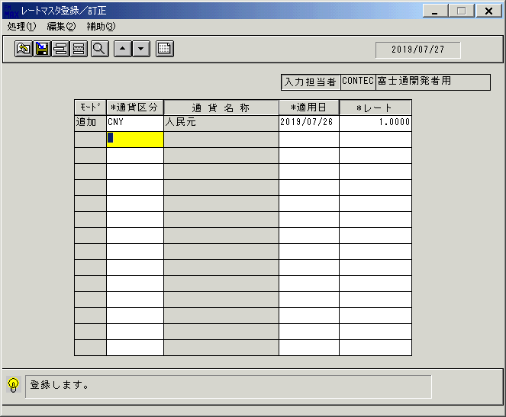
 |  |  | 操作内容 | 選択した日付が反映されます。

 |  |  | ２．１．７．[レートマスタ登録／訂正]ウィンドウ - [レートマスタ登録／訂正]ウィンドウ |  |  | 確認日 | 結果
 |  |  | 画面 | 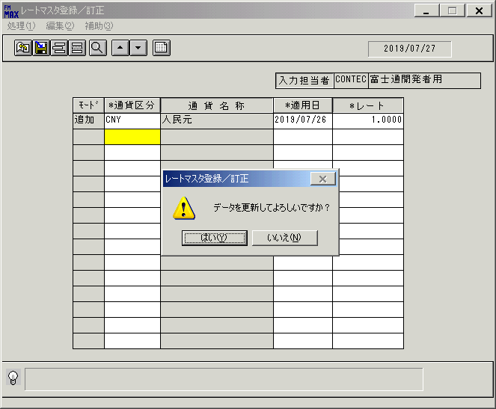
 |  |  | 操作内容 | 更新ボタンを押します。「更新確認」のメッセージが表示されます。「はい」を押します。

 |  |  | ２．１．８．[レートマスタ登録／訂正]ウィンドウ |  |  | 確認日 | 結果
 |  |  | 画面 | 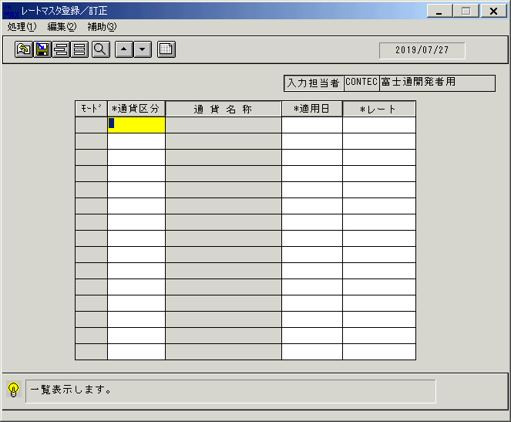
 |  |  | 操作内容 | 初期表示画面に戻ります。

 |  |  | ２．１．９．[レートマスタ登録／訂正]ウィンドウ |  |  | 確認日 | 結果
 |  |  | 画面 | 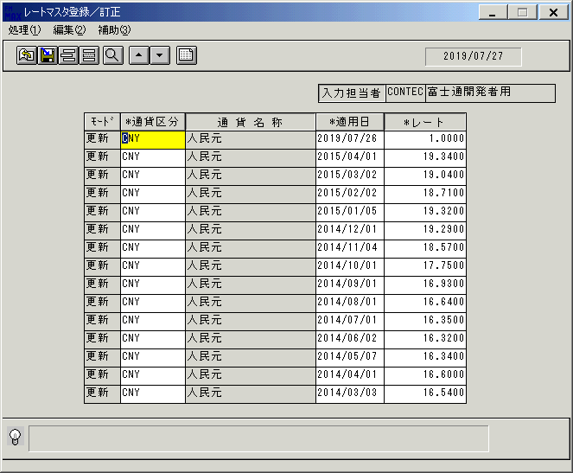
 |  |  | 操作内容 | 「一覧表示」ボタンを押します。

 |  |  | ２．１．１０．[キー入力] [レートマスタ登録／訂正]ウィンドウ |  |  | 確認日 | 結果
 |  |  | 画面 | 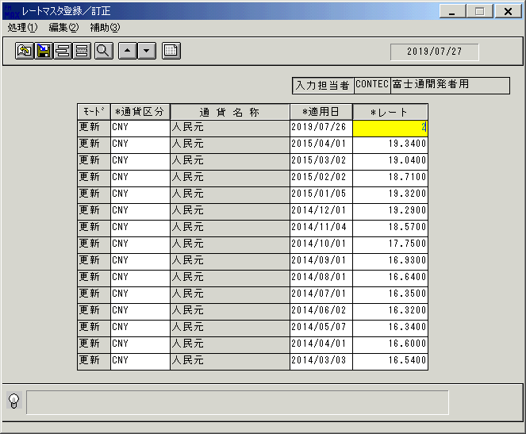
 |  |  | 操作内容 | 「レート」項目を修正します。

 |  |  | ２．１．１１．[レートマスタ登録／訂正]ウィンドウ - [レートマスタ登録／訂正]ウィンドウ |  |  | 確認日 | 結果
 |  |  | 画面 | 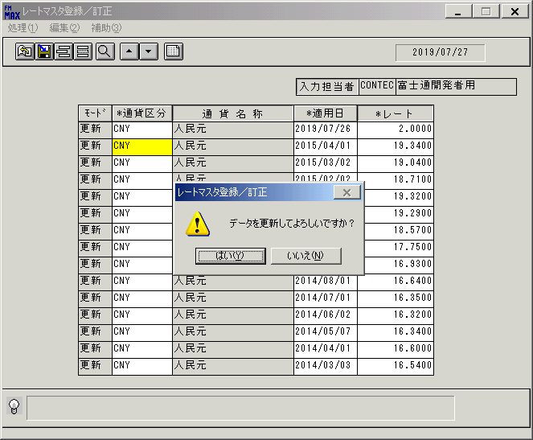
 |  |  | 操作内容 | 更新ボタンを押します。「更新確認」のメッセージが表示されます。「はい」を押します。

 |  |  | ２．１．１２．[レートマスタ登録／訂正]ウィンドウ - []ウィンドウ |  |  | 確認日 | 結果
 |  |  | 画面 | 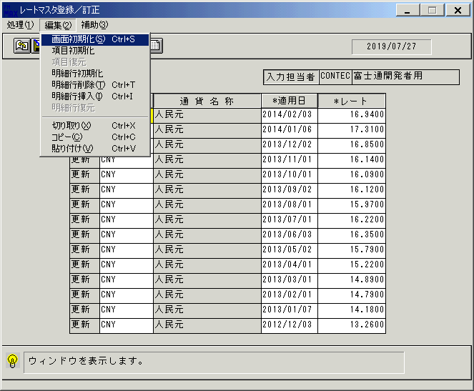
 |  |  | 操作内容 | 画面初期化します。

 |  |  | ２．１．１３．[レートマスタ登録／訂正]ウィンドウ |  |  | 確認日 | 結果
 |  |  | 画面
 |  |  | 操作内容 | 初期表示画面に戻ります。

 |  |  | ２．１．１４．[レートマスタ登録／訂正]ウィンドウ |  |  | 確認日 | 結果
 |  |  | 画面 | 
 |  |  | 操作内容 | 「一覧表示」ボタンを押します。

 |  |  | ２．１．１５．[レートマスタ登録／訂正]ウィンドウ |  |  | 確認日 | 結果
 |  |  | 画面 | 
 |  |  | 操作内容 | 「モード」項目を削除に修正します。

 |  |  | ２．１．１６．[レートマスタ登録／訂正]ウィンドウ - [レートマスタ登録／訂正]ウィンドウ |  |  | 確認日 | 結果
 |  |  | 画面 | 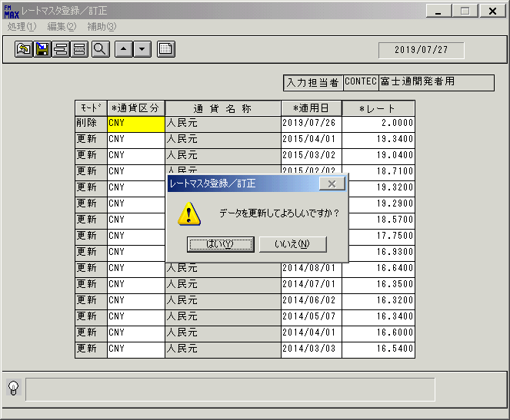
 |  |  | 操作内容 | 更新ボタンを押します。「更新確認」のメッセージが表示されます。「はい」を押します。

 |  |  | ２．１．１７．[レートマスタ登録／訂正]ウィンドウ - []ウィンドウ |  |  | 確認日 | 結果
 |  |  | 画面 | 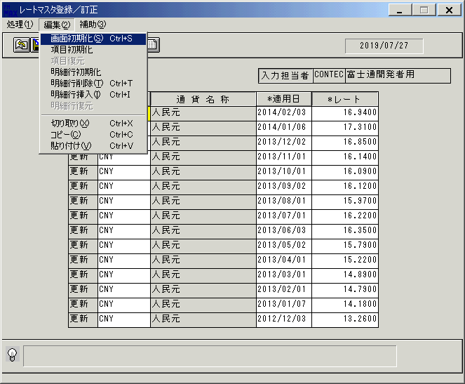
 |  |  | 操作内容 | 画面初期化します。

 |  |  | ２．１．１８．[レートマスタ登録／訂正]ウィンドウ |  |  | 確認日 | 結果
 |  |  | 画面
 |  |  | 操作内容 | 初期表示画面に戻ります。

 |  |  | ２．１．１９．[レートマスタ登録／訂正]ウィンドウ |  |  | 確認日 | 結果
 |  |  | 画面 | 
 |  |  | 操作内容 | 「一覧表示」ボタンを押します。

 |  |  | ２．１．２0．[レートマスタ登録／訂正]ウィンドウ - [レートマスタ登録／訂正]ウィンドウ |  |  | 確認日 | 結果
 |  |  | 画面 | 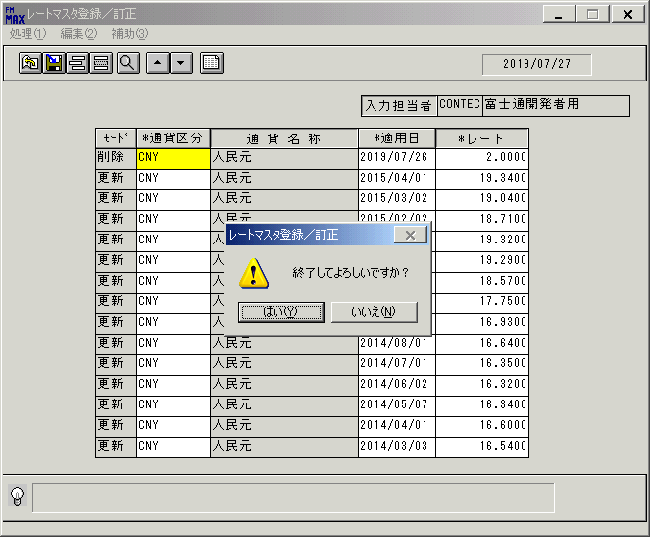
 |  |  | 操作内容 | 終了ボタンを押します。「はい」を押して処理を終了します。

画面(ﾚｰﾄﾏｽﾀ登録)
画面項目説明 |  |  |  | ユーザ名：㈱コンテック殿 |  |  |  |  |  |  | ｼｽﾃﾑ名：新総合情報システム |  |  |  |  | ﾌﾟﾛｾｽID/名：販売システム |  | 作成日:２００８年１２月２６日
 |  |  |  |  |  |  |  |  |  |  | ｼﾞｮﾌﾞID/名：RAT／マスタメンテ |  |  |  |  | ﾌﾟﾛｸﾞﾗﾑID/名：RATMT51/ﾚｰﾄﾏｽﾀ登録／訂正 |  | 作成者：Ace) 高橋

 | 【画面項目説明】 |  | 画面：ﾚｰﾄﾏｽﾀ登録／訂正 |  |  |  |  |  |  |  |  |  | FormID：ＲＡＴＭＴ５１ |  | ﾓｰﾄﾞ
 |  |  |  |  |  |  |  |  |  |  |  |  |  |  | 権限
 | № | 入出力項目名 |  |  | 入力 |  | 表示 | 属性 | 表示桁 | 入力桁 | レ | データソース |  | 項目名(初期値） |  |  | 項目説明
 |  |  |  |  | 必須 | 任意

 | 1 | 入力担当者(コード） |  |  |  |  | ○ | X | 6 |  |  |  |  | ログインユーザーID
 | 2 | 入力担当者(名称） |  |  |  |  | ○ | NX | 20 |  |  | 担当者マスタ |  | 担当者名 |  |  | 担当者マスタ.担当者ｺｰﾄﾞ=画面.入力担当者ｺｰﾄﾞ
 | 3 | モード |  |  |  |  | ○ | NX | 4 |  |  | レートマスタ |  |  |  |  | 入力された通貨区分・適用日に紐付くデータが
 |  |  |  |  |  |  |  |  |  |  |  |  |  |  |  |  | 存在しない場合は"追加"、存在する場合は"更新"、
 |  |  |  |  |  |  |  |  |  |  |  |  |  |  |  |  | 削除区分=9の場合は"削除"
 | 4 | 通貨区分 |  |  | ○ |  |  | X | 3 | 3 |  | レートマスタ |  | 通貨区分
 | 5 | 通貨名称 |  |  |  |  | ○ | NX | 20 |  |  | 名称マスタ |  | 名称１ |  |  | 名称ﾏｽﾀ.ｷｰ = "001"(通貨) and ｺｰﾄﾞ1 =画面. 通貨区分
 | 6 | 適用日 |  |  | ○ |  |  | 9 | 8 | 8 |  | レートマスタ |  | 適用日
 | 7 | レート |  |  | ○ |  |  | 9 | 6,4 | 6,4 |  | レートマスタ |  | 為替レート |  |  | 入力された通貨区分・適用日に紐付く為替レート（修正の場合）

起動元EXE
システム情報
制御ファイル
データファイル
起動先EXE

